Sheet2
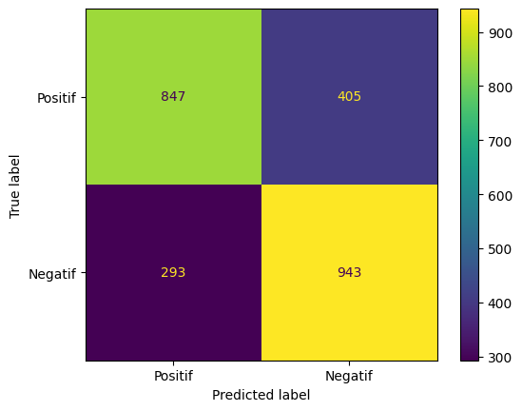

Count of dataset before smote 5803 with distribution for each label {0: 2941, 1: 2862, 2: 0, 3: 0}
Count of dataset after smote 5882 with distribution for each label {0: 2941, 1: 2941, 2: 0, 3: 0}
precision: 0.6996, recall: 0.7629, f1-score: 0.7299

